Nennformular
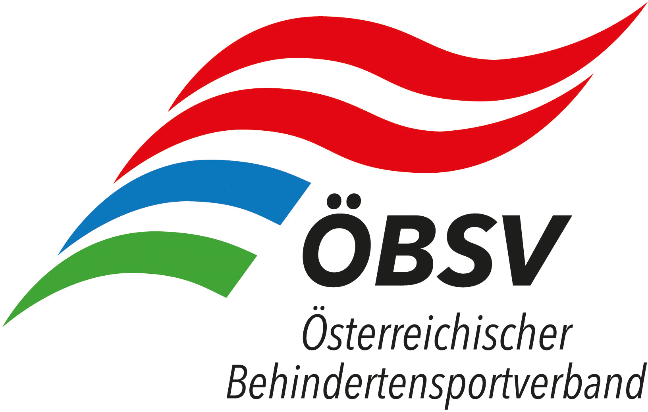 | 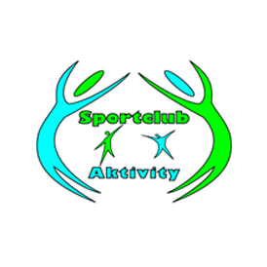 |  | 
NENNFORMULAR - ÖM - Kegeln - 27.11.2021 - Ritzing / BGL

Verein

Verantwortliche Person

Mailadresse

Telefon

Nachname / Vorname | Mannschaft: genaue Bezeichnung z.B.: BSV BBRZ Herren 1 oder MBSV OÖ Damen 1 | Sportpass- nummer | Datum letzte Untersuchung Sportpass
Mannschaft 1

Mannschaft 2 oder Einzellspieler

Mannschaft 3 oder Einzellspieler

Mannschaft 4 oder Einzellspieler

Mannschaft 5 oder Einzellspieler

Mannschaft 6 oder Einzellspieler

Diese Formular ist bis spätestens 15.10.2021 per Mail über den jeweiligen Landesverband an: klaus.althuber@me.com zu senden

Das Nenngeld ist Vereinsweise und mit Angabe der Namen der Sportler auf das Konto des MBSV OÖ Steyr/Gleink, IBAN: AT88 1860 0000 1535 5803, bis zum Nennschluss einzuzahlen, eine Barbezahlung vor Ort kann nicht entgegengenommen werden! Eine Refundierung bei Nichtteilnahme ist aufgrund des Verwaltungsaufwandes nicht mehr möglich!

Nennungen Ausschließlich elektronisch über beiliegendes Excel Formular – Nenngelder werden automatisch ausgerechnet und angezeigt.

Nach Nennschluss einlangende Nennungen können nicht mehr berücksichtigt werden.

